Hoja1
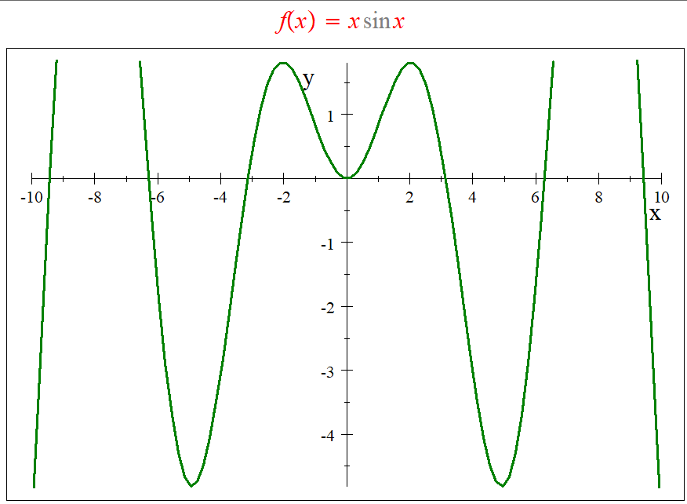

 |  |  | Valores de Disparo
 |  |  | a = | 5
 |  |  | b = | 7

 |  |  | ITERACIONES | a | b | f(a) | f(b) | pm | f(pm) | TOLERANCIA
 |  |  | 0 | 5.000000 | 7.000000 | -4.794621 | 4.598906 | 6.000000 | -1.676493
 |  |  | 1 | 6.000000 | 7.000000 | -1.676493 | 4.598906 | 6.500000 | 1.398280 | 0.500000
 |  |  | 2 | 6.000000 | 6.500000 | -1.676493 | 1.398280 | 6.250000 | -0.207370 | 0.250000
 |  |  | 3 | 6.250000 | 6.500000 | -0.207370 | 1.398280 | 6.375000 | 0.584497 | 0.125000
 |  |  | 4 | 6.250000 | 6.375000 | -0.207370 | 0.584497 | 6.312500 | 0.185022 | 0.062500
 |  |  | 5 | 6.250000 | 6.312500 | -0.207370 | 0.185022 | 6.281250 | -0.012156 | 0.031250
 |  |  | 6 | 6.281250 | 6.312500 | -0.012156 | 0.185022 | 6.296875 | 0.086200 | 0.015625
 |  |  | 7 | 6.281250 | 6.296875 | -0.012156 | 0.086200 | 6.289063 | 0.036962 | 0.007813
 |  |  | 8 | 6.281250 | 6.289063 | -0.012156 | 0.036962 | 6.285156 | 0.012388 | 0.003906
 |  |  | 9 | 6.281250 | 6.285156 | -0.012156 | 0.012388 | 6.283203 | 0.000112 | 0.001953
 |  |  | 10 | 6.281250 | 6.283203 | -0.012156 | 0.000112 | 6.282227 | -0.006023 | 0.000977
 |  |  | 11 | 6.282227 | 6.283203 | -0.006023 | 0.000112 | 6.282715 | -0.002956 | 0.000488
 |  |  | 12 | 6.282715 | 6.283203 | -0.002956 | 0.000112 | 6.282959 | -0.001422 | 0.000244
 |  |  | 13 | 6.282959 | 6.283203 | -0.001422 | 0.000112 | 6.283081 | -0.000655 | 0.000122
 |  |  | 14 | 6.283081 | 6.283203 | -0.000655 | 0.000112 | 6.283142 | -0.000272 | 0.000061
 |  |  | 15 | 6.283142 | 6.283203 | -0.000272 | 0.000112 | 6.283173 | -0.000080 | 0.000031
 |  |  | 16 | 6.283173 | 6.283203 | -0.000080 | 0.000112 | 6.283188 | 0.000016 | 0.000015
 |  |  | 17 | 6.283173 | 6.283188 | -0.000080 | 0.000016 | 6.283180 | -0.000032 | 0.000008
 |  |  | 18 | 6.283180 | 6.283188 | -0.000032 | 0.000016 | 6.283184 | -0.000008 | 0.000004
 |  |  | 19 | 6.283184 | 6.283188 | -0.000008 | 0.000016 | 6.283186 | 0.000004 | 0.000002
 |  |  | 20 | 6.283184 | 6.283186 | -0.000008 | 0.000004 | 6.283185 | -0.000002 | 0.000001
 |  |  | 21 | 6.283185 | 6.283186 | -0.000002 | 0.000004 | 6.283185 | 0.000001 | 0.000000
 |  |  | 22 | 6.283185 | 6.283185 | -0.000002 | 0.000001 | 6.283185 | 0.000000 | 0.000000
 |  |  | 23 | 6.283185 | 6.283185 | 0.000000 | 0.000001 | 6.283185 | 0.000000 | 0.000000
 | Valor real = | 5.739798 | 24 | 6.283185 | 6.283185 | 0.000000 | 0.000000 | 6.283185 | 0.000000 | 0.000000
 | Valor % = | 574% | 25 | 6.283185 | 6.283185 | 0.000000 | 0.000000 | 6.283185 | 0.000000 | 0.000000

valor real = | -1.325623

